Sheet1
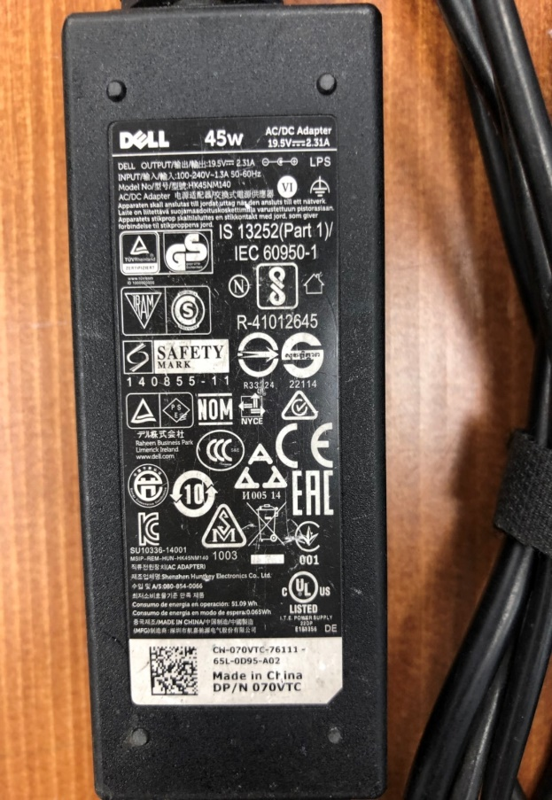
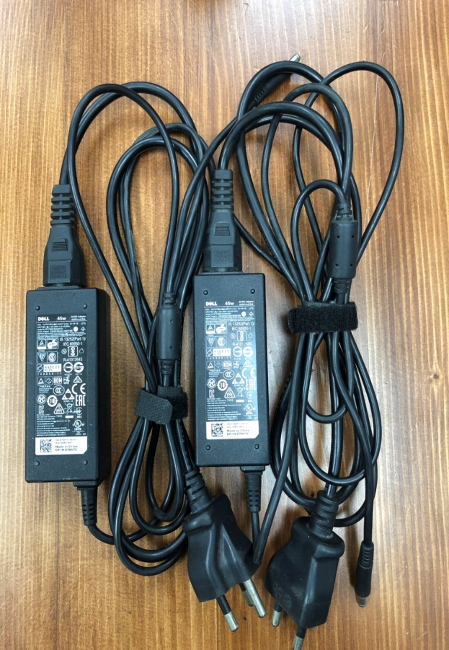
แจ้งอุปกรณ์ชำรุด Jan 2019
ในเดือน มกราคม 2019 พบอุปกรณ์ชำรุด 3 รายการดังนี้
1.เครื่องสแกนบาร์โค้ด
อาการเสีย : ยิงบาร์โค้ดแล้วดับไป ชาร์จแบตไม่เข้า ลัษณะเหมือนแบตเก็บไปไม่อยู่
จำนวน : 1 เครื่อง
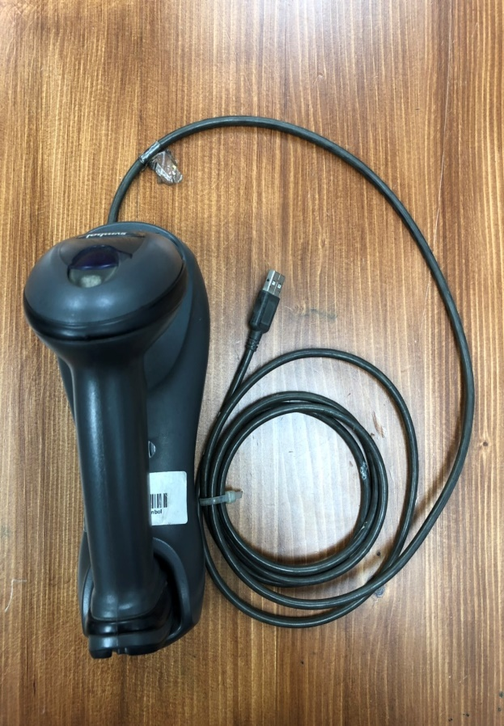
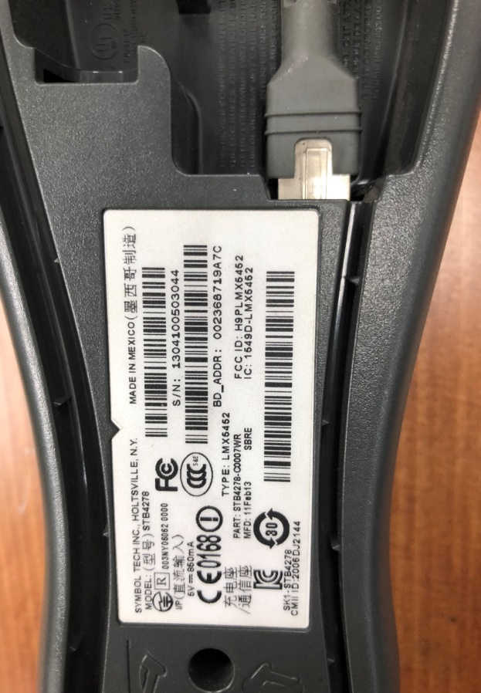

2.สายชาร์จโน๊ตบุคยี่ห้อเดล
อาการเสีย : ชาร์ไฟไม่เข้าขึ้นข้อความ not charge
จำนวน : 2 เส้น

